DADOS_INICIAIS
Obra | MONOLYT
Empresa | BLUE HEAVEN
Revisão | R00
DADOS OBRA

ARQUITETURA

 | Descrição | Identificador | Unidade | Quantidade |  | Separar por torre
 |  |  |  | TORRE B | TORRE A
 | ÁREA DO TERRENO | AT | M2 | 7,541.68
 | ÁREA TOTAL CONSTRUÍDA | AC | M2 | 14,693.42
 | NÚMERO TOTAL DE PAVIMENTOS | NP | UN | 4.00 | 4.00 | Níveis diferentes
 | NÚMERO DE PAVIMENTOS TIPO | NPT | UN | 3.00 | 3.00
 | NÚMERO DE PAVIMENTOS DIFERENCIADOS | NPD | UN | 1.00 | -
 | ÁREA DE PROJEÇÃO DO PAV DIFERENCIADO | APD | M2 | 774.97 | -
 | NÚMERO DE PAVIMENTOS DUPLEX | ND | UN | 1.00 | 1.00
 | ÁREA DE PROJEÇÃO DA TORRE | APT | M2 | 1,294.19 | 1,375.85
 | PERÍMETRO DE PROJEÇÃO DA TORRE | PPT | M | 209.46 | 239.41
 | ÁREA DE LAZER INTERNA | ALI | M2 | 343.39
 | ÁREA DE LAZER EXTERNA | ALE | M2 | 2,661.29
 | ÁREA DE SUBSOLOS | S | M2 | 1,879.83 | 2,024.31 | ESTACIONAMENTO
 | NÚMERO DE SUBSOLOS | NS | UN | 1.00 | 1.00
 | ÁREA DE PROJEÇÃO DO EMBASAMENTO | APE | M2 | 1,879.83 | 2,024.31
 | PERÍMETRO DE PROJEÇÃO DE EMBAMENTO | PE | M | 176.28 | 215.72
 | NÚMERO DE PAVIMENTOS DE EMBASAMENTO | NE | UN | 1.00 | 1.00
 | NÚMERO DE APARTAMENTOS |  | UN | 24.00

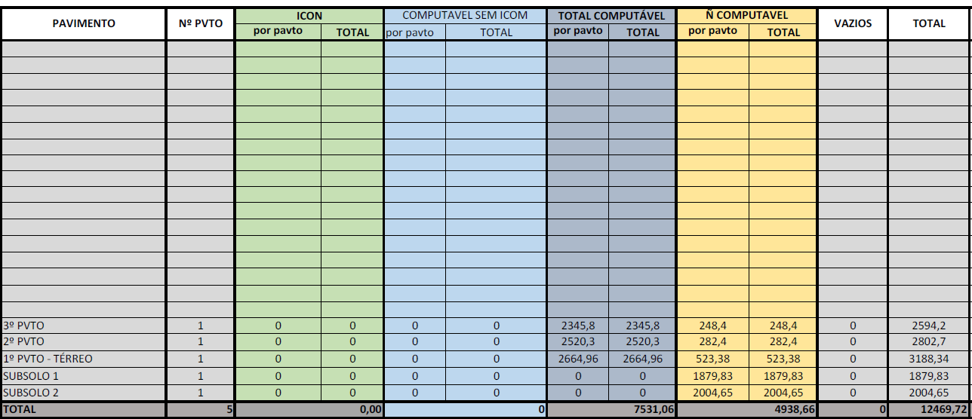

 |  |  |  |  |  |  | 11922.22 | 547.5

 |  |  |  |  |  |  | 5068.17

TERRAPLENAGEM
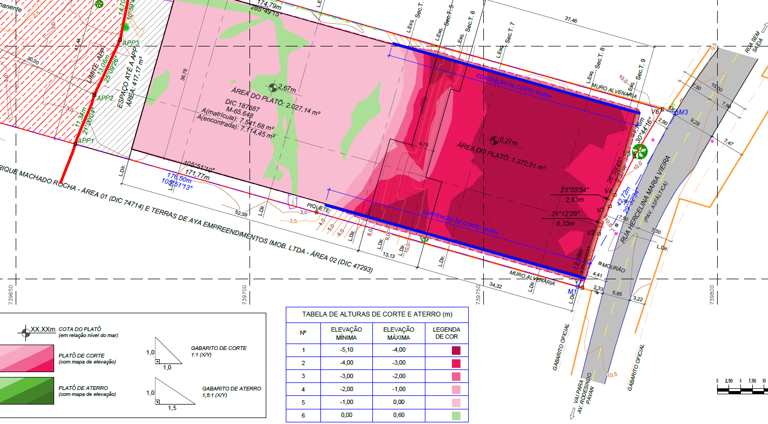

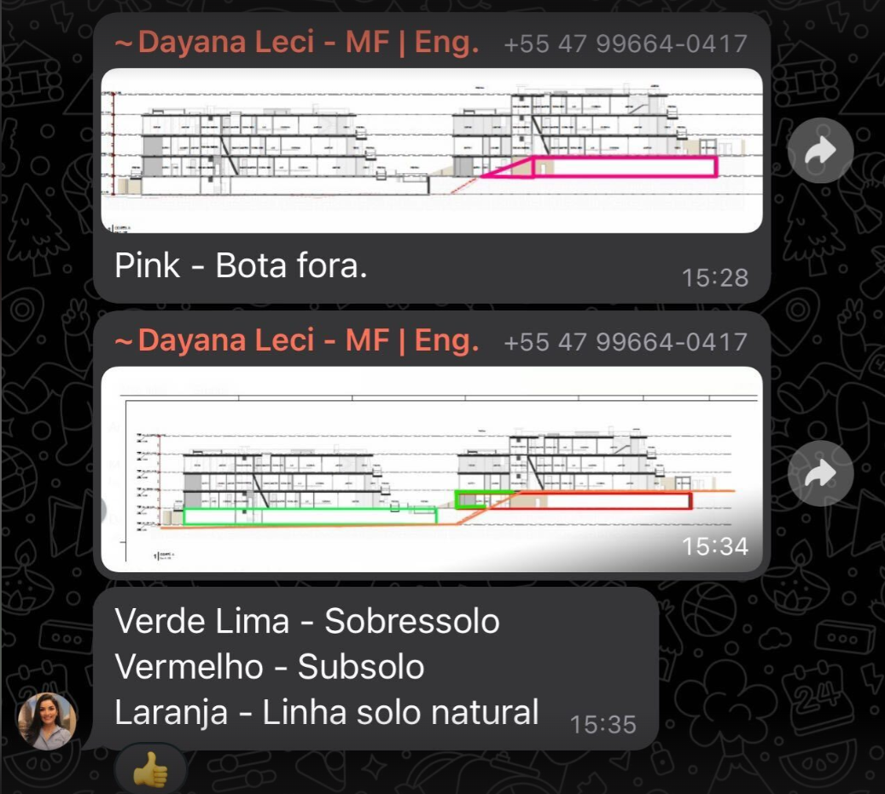

REVESTIMENTO TETO
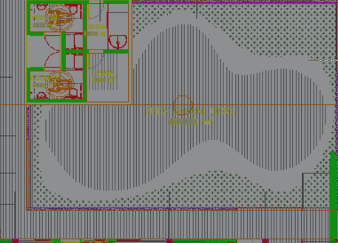
Obra
Empresa
Revisão
Data
LEVANTAMENTO QUANTITATIVO

REVESTIMENTOS E ACABAMENTOS DE PISO

 | LEVANTAMENTO DE PROJETO
 | Pavimento | Apto / A.C. | Ambiente | Área (m²) | Forro (Sim/Não) | Repetição | Total
 | 1SS | A.C. | ÁREA TÉCNICA | 456.33 |  | 1.00 | 456.33
 | 1SS | A.C. | ÁREA PERMEÁVEL | 26.38 |  | 1.00 | 26.38
 | 1SS | A.C. | HALL | 33.58 | Sim | 1.00 | 33.58
 | 1SS | A.C. | ESTACIONAMENTO | 1,500.84 |  | 1.00 | 1,500.84
 | TÉRREO | APTO1 | ESTAR | 24.87 | Sim | 1.00 | 24.87
 | TÉRREO | APTO1 | JANTAR | 28.27 | Sim | 1.00 | 28.27
 | TÉRREO | APTO1 | LAVABO | 3.40 | Sim | 1.00 | 3.40
 | TÉRREO | APTO1 | DECK | 27.53 |  | 1.00 | 27.53
 | TÉRREO | APTO1 | PISCINA (PROF. 1,2m) | 21.52 | Sim | 1.00 | 21.52
 | TÉRREO | APTO1 | COZINHA | 15.72 | Sim | 1.00 | 15.72
 | TÉRREO | APTO1 | A.S. | 7.60 | Sim | 1.00 | 7.60
 | TÉRREO | APTO1 | BANHO SERV. | 4.22 | Sim | 1.00 | 4.22
 | TÉRREO | APTO1 | CIRC. | 12.36 | Sim | 1.00 | 12.36
 | TÉRREO | APTO1 | SUÍTE MASTER | 27.24 | Sim | 1.00 | 27.24
 | TÉRREO | APTO1 | BANHO MASTER | 7.54 | Sim | 1.00 | 7.54
 | TÉRREO | APTO1 | SUÍTE 2 | 18.87 | Sim | 1.00 | 18.87
 | TÉRREO | APTO1 | BANHO 2 | 4.85 | Sim | 1.00 | 4.85
 | TÉRREO | APTO1 | SUÍTE 1 | 18.87 | Sim | 1.00 | 18.87
 | TÉRREO | APTO1 | BANHO 1 | 4.85 | Sim | 1.00 | 4.85
 | TÉRREO | A.C. | (ÁREA TÉCNICA) ESCADA EMERG. | 18.79 |  | 1.00 | 18.79
 | TÉRREO | APTO2 | ESTAR | 26.95 | Sim | 1.00 | 26.95
 | TÉRREO | APTO2 | JANTAR | 41.59 | Sim | 1.00 | 41.59
 | TÉRREO | APTO2 | LAVABO | 3.67 | Sim | 1.00 | 3.67
 | TÉRREO | APTO2 | DECK | 32.26 |  | 1.00 | 32.26
 | TÉRREO | APTO2 | PISCINA (PROF. 1,2m) | 21.56 | Sim | 1.00 | 21.56
 | TÉRREO | APTO2 | COZINHA | 15.02 | Sim | 1.00 | 15.02
 | TÉRREO | APTO2 | DESPENSA | 3.12 | Sim | 1.00 | 3.12
 | TÉRREO | APTO2 | A.S. | 9.49 | Sim | 1.00 | 9.49
 | TÉRREO | APTO2 | DORM. SERV. | 6.96 | Sim | 1.00 | 6.96
 | TÉRREO | APTO2 | BANHO SERV. | 4.09 | Sim | 1.00 | 4.09
 | TÉRREO | APTO2 | CIRC. | 14.97 | Sim | 1.00 | 14.97
 | TÉRREO | APTO2 | SUÍTE MASTER | 28.46 | Sim | 1.00 | 28.46
 | TÉRREO | APTO2 | BANHO MASTER | 7.06 | Sim | 1.00 | 7.06
 | TÉRREO | APTO2 | SUÍTE 3 | 18.87 | Sim | 1.00 | 18.87
 | TÉRREO | APTO2 | BANHO 3 | 4.85 | Sim | 1.00 | 4.85
 | TÉRREO | APTO2 | SUÍTE 2 | 18.85 | Sim | 1.00 | 18.85
 | TÉRREO | APTO2 | BANHO 2 | 4.85 | Sim | 1.00 | 4.85
 | TÉRREO | APTO2 | SUÍTE 1 | 18.85 | Sim | 1.00 | 18.85
 | TÉRREO | APTO2 | BANHO 1 | 4.85 | Sim | 1.00 | 4.85
 | TÉRREO | APTO3 | ESTAR | 24.87 | Sim | 1.00 | 24.87
 | TÉRREO | APTO3 | JANTAR | 31.03 | Sim | 1.00 | 31.03
 | TÉRREO | APTO3 | LAVABO | 3.40 | Sim | 1.00 | 3.40
 | TÉRREO | APTO3 | DECK | 28.39 |  | 1.00 | 28.39
 | TÉRREO | APTO3 | PISCINA (PROF. 1,2m) | 21.53 | Sim | 1.00 | 21.53
 | TÉRREO | APTO3 | COZINHA | 15.72 | Sim | 1.00 | 15.72
 | TÉRREO | APTO3 | A.S. | 7.59 | Sim | 1.00 | 7.59
 | TÉRREO | APTO3 | BANHO SERV. | 4.22 | Sim | 1.00 | 4.22
 | TÉRREO | APTO3 | CIRC. | 12.36 | Sim | 1.00 | 12.36
 | TÉRREO | APTO3 | SUÍTE MASTER | 27.24 | Sim | 1.00 | 27.24
 | TÉRREO | APTO3 | BANHO MASTER | 7.54 | Sim | 1.00 | 7.54
 | TÉRREO | APTO3 | SUÍTE 2 | 18.87 | Sim | 1.00 | 18.87
 | TÉRREO | APTO3 | BANHO 2 | 4.85 | Sim | 1.00 | 4.85
 | TÉRREO | APTO3 | SUÍTE 1 | 18.87 | Sim | 1.00 | 18.87
 | TÉRREO | APTO3 | BANHO 1 | 4.85 | Sim | 1.00 | 4.85
 | TÉRREO | APTO4 | ESTAR | 27.02 | Sim | 1.00 | 27.02
 | TÉRREO | APTO4 | JANTAR | 37.68 | Sim | 1.00 | 37.68
 | TÉRREO | APTO4 | LAVABO | 3.77 | Sim | 1.00 | 3.77
 | TÉRREO | APTO4 | DECK | 32.30 |  | 1.00 | 32.30
 | TÉRREO | APTO4 | PISCINA (PROF. 1,2m) | 23.17 | Sim | 1.00 | 23.17
 | TÉRREO | APTO4 | COZINHA | 15.19 | Sim | 1.00 | 15.19
 | TÉRREO | APTO4 | A.S. | 9.49 | Sim | 1.00 | 9.49
 | TÉRREO | APTO4 | DORM. SERV. | 6.96 | Sim | 1.00 | 6.96
 | TÉRREO | APTO4 | BANHO SERV. | 4.09 | Sim | 1.00 | 4.09
 | TÉRREO | APTO4 | CIRC. | 14.99 | Sim | 1.00 | 14.99
 | TÉRREO | APTO4 | SUÍTE MASTER | 28.46 | Sim | 1.00 | 28.46
 | TÉRREO | APTO4 | BANHO MASTER | 7.06 | Sim | 1.00 | 7.06
 | TÉRREO | APTO4 | SUÍTE 3 | 18.87 | Sim | 1.00 | 18.87
 | TÉRREO | APTO4 | BANHO 3 | 4.85 | Sim | 1.00 | 4.85
 | TÉRREO | APTO4 | SUÍTE 2 | 18.85 | Sim | 1.00 | 18.85
 | TÉRREO | APTO4 | BANHO 2 | 4.85 | Sim | 1.00 | 4.85
 | TÉRREO | APTO4 | SUÍTE 1 | 18.85 | Sim | 1.00 | 18.85
 | TÉRREO | APTO4 | BANHO 1 | 4.85 | Sim | 1.00 | 4.85
 | TÉRREO | A.C. | ESTACIONAMENTO | 1,083.61 |  | 1.00 | 1,083.61
 | TÉRREO | A.C. | ÁREA TÉCNICA / ESCADA | 26.49 |  | 1.00 | 26.49
 | TÉRREO | A.C. | DEPÓSITO | 8.01 |  | 1.00 | 8.01
 | TÉRREO | A.C. | HALL | 34.34 | Sim | 1.00 | 34.34
 | TÉRREO | A.C. | PISCINA (PROF. 1,2m) | 65.86 |  | 1.00 | 65.86
 | TÉRREO | A.C. | ÁREA PERMEÁVEL | 8.99 |  | 1.00 | 8.99
 | TÉRREO | A.C. | HALL ACESSO APTO | 24.93 | Sim | 1.00 | 24.93
 | TÉRREO | APTO1 | ESTAR | 24.98 | Sim | 1.00 | 24.98
 | TÉRREO | APTO1 | JANTAR | 25.92 | Sim | 1.00 | 25.92
 | TÉRREO | APTO1 | LAVABO | 2.86 | Sim | 1.00 | 2.86
 | TÉRREO | APTO1 | DECK | 29.26 |  | 1.00 | 29.26
 | TÉRREO | APTO1 | PISCINA (PROF. 1,2m) | 22.93 | Sim | 1.00 | 22.93
 | TÉRREO | APTO1 | COZINHA | 16.30 | Sim | 1.00 | 16.30
 | TÉRREO | APTO1 | A.S. | 4.31 | Sim | 1.00 | 4.31
 | TÉRREO | APTO1 | BANHO SERV. | 5.28 | Sim | 1.00 | 5.28
 | TÉRREO | APTO1 | CIRC. | 10.66 | Sim | 1.00 | 10.66
 | TÉRREO | APTO1 | SUÍTE MASTER | 19.49 | Sim | 1.00 | 19.49
 | TÉRREO | APTO1 | BANHO MASTER | 7.37 | Sim | 1.00 | 7.37
 | TÉRREO | APTO1 | SUÍTE 2 | 18.70 | Sim | 1.00 | 18.70
 | TÉRREO | APTO1 | BANHO 2 | 4.76 | Sim | 1.00 | 4.76
 | TÉRREO | APTO1 | SUÍTE 1 | 18.71 | Sim | 1.00 | 18.71
 | TÉRREO | APTO1 | BANHO 1 | 4.78 | Sim | 1.00 | 4.78
 | TÉRREO | APTO4 | ESTAR | 21.30 | Sim | 1.00 | 21.30
 | TÉRREO | APTO4 | JANTAR | 24.95 | Sim | 1.00 | 24.95
 | TÉRREO | APTO4 | LAVABO | 3.50 | Sim | 1.00 | 3.50
 | TÉRREO | APTO4 | DECK | 37.40 |  | 1.00 | 37.40
 | TÉRREO | APTO4 | PISCINA (PROF. 1,2m) | 19.48 | Sim | 1.00 | 19.48
 | TÉRREO | APTO4 | COZINHA | 13.44 | Sim | 1.00 | 13.44
 | TÉRREO | APTO4 | A.S. | 9.19 | Sim | 1.00 | 9.19
 | TÉRREO | APTO4 | LAVABO SERV. | 3.08 | Sim | 1.00 | 3.08
 | TÉRREO | APTO4 | DORM. SERV. | 8.45 | Sim | 1.00 | 8.45
 | TÉRREO | APTO4 | CIRC. | 18.69 | Sim | 1.00 | 18.69
 | TÉRREO | APTO4 | SUÍTE 1 | 15.83 | Sim | 1.00 | 15.83
 | TÉRREO | APTO4 | BANHO 1 | 4.36 | Sim | 1.00 | 4.36
 | 1º PAV | APT11 | ESTAR | 23.82 | Sim | 1.00 | 23.82
 | 1º PAV | APT11 | JANTAR | 27.05 | Sim | 1.00 | 27.05
 | 1º PAV | APT11 | LAVABO | 3.60 | Sim | 1.00 | 3.60
 | 1º PAV | APT11 | DECK | 32.74 |  | 1.00 | 32.74
 | 1º PAV | APT11 | PISCINA (PROF. 1,2m) | 22.74 | Sim | 1.00 | 22.74
 | 1º PAV | APT11 | COZINHA | 11.27 | Sim | 1.00 | 11.27
 | 1º PAV | APT11 | A.S. | 6.91 | Sim | 1.00 | 6.91
 | 1º PAV | APT11 | BANHO SERV. | 7.74 | Sim | 1.00 | 7.74
 | 1º PAV | APT11 | CIRC. | 10.34 | Sim | 1.00 | 10.34
 | 1º PAV | APT11 | SUÍTE MASTER | 27.56 | Sim | 1.00 | 27.56
 | 1º PAV | APT11 | BANHO MASTER | 7.74 | Sim | 1.00 | 7.74
 | 1º PAV | APT11 | SUÍTE 2 | 19.21 | Sim | 1.00 | 19.21
 | 1º PAV | APT11 | BANHO 2 | 4.86 | Sim | 1.00 | 4.86
 | 1º PAV | APT11 | SUÍTE 1 | 19.21 | Sim | 1.00 | 19.21
 | 1º PAV | APT11 | BANHO 1 | 4.86 | Sim | 1.00 | 4.86
 | 1º PAV | A.C. | (ÁREA TÉCNICA) ESCADA EMERG. | 18.04 |  | 1.00 | 18.04
 | 1º PAV | A.C. | CIRCULAÇÃO | 123.68 | Sim | 1.00 | 123.68
 | 1º PAV | A.C. | WC PNE | 5.16 | Sim | 1.00 | 5.16
 | 1º PAV | A.C. | DUCHA | 5.48 | Sim | 1.00 | 5.48
 | 1º PAV | A.C. | AMBIENTE SEM IDENTIFICAÇÃO | 7.39 | Sim | 1.00 | 7.39
 | 1º PAV | A.C. | WC PNE | 5.16 | Sim | 1.00 | 5.16
 | 1º PAV | A.C. | SAUNA | 5.48 | Sim | 1.00 | 5.48
 | 1º PAV | APT12 | ESTAR | 27.02 | Sim | 1.00 | 27.02
 | 1º PAV | APT12 | JANTAR | 39.43 | Sim | 1.00 | 39.43
 | 1º PAV | APT12 | LAVABO | 3.66 | Sim | 1.00 | 3.66
 | 1º PAV | APT12 | DECK | 28.88 |  | 1.00 | 28.88
 | 1º PAV | APT12 | PISCINA (PROF. 1,2m) | 21.51 | Sim | 1.00 | 21.51
 | 1º PAV | APT12 | COZINHA | 17.02 | Sim | 1.00 | 17.02
 | 1º PAV | APT12 | A.S. | 9.32 | Sim | 1.00 | 9.32
 | 1º PAV | APT12 | DORM. SERV. | 6.48 | Sim | 1.00 | 6.48
 | 1º PAV | APT12 | BANHO SERV. | 3.78 | Sim | 1.00 | 3.78
 | 1º PAV | APT12 | CIRC. | 17.87 | Sim | 1.00 | 17.87
 | 1º PAV | APT12 | SUÍTE MASTER | 26.67 | Sim | 1.00 | 26.67
 | 1º PAV | APT12 | BANHO MASTER | 7.51 | Sim | 1.00 | 7.51
 | 1º PAV | APT12 | SUÍTE 3 | 18.83 | Sim | 1.00 | 18.83
 | 1º PAV | APT12 | BANHO 3 | 4.84 | Sim | 1.00 | 4.84
 | 1º PAV | APT12 | SUÍTE 2 | 18.80 | Sim | 1.00 | 18.80
 | 1º PAV | APT12 | BANHO 2 | 4.83 | Sim | 1.00 | 4.83
 | 1º PAV | APT12 | SUÍTE 1 | 18.76 | Sim | 1.00 | 18.76
 | 1º PAV | APT12 | BANHO 1 | 4.82 | Sim | 1.00 | 4.82
 | 1º PAV | APT13 | ESTAR | 24.29 | Sim | 1.00 | 24.29
 | 1º PAV | APT13 | JANTAR | 28.88 | Sim | 1.00 | 28.88
 | 1º PAV | APT13 | LAVABO | 3.60 | Sim | 1.00 | 3.60
 | 1º PAV | APT13 | DECK | 29.24 |  | 1.00 | 29.24
 | 1º PAV | APT13 | PISCINA (PROF. 1,2m) | 22.78 | Sim | 1.00 | 22.78
 | 1º PAV | APT13 | COZINHA | 13.22 | Sim | 1.00 | 13.22
 | 1º PAV | APT13 | A.S. | 6.91 | Sim | 1.00 | 6.91
 | 1º PAV | APT13 | BANHO SERV. | 3.88 | Sim | 1.00 | 3.88
 | 1º PAV | APT13 | CIRC. | 10.34 | Sim | 1.00 | 10.34
 | 1º PAV | APT13 | SUÍTE MASTER | 27.64 | Sim | 1.00 | 27.64
 | 1º PAV | APT13 | BANHO MASTER | 7.74 | Sim | 1.00 | 7.74
 | 1º PAV | APT13 | SUÍTE 2 | 19.21 | Sim | 1.00 | 19.21
 | 1º PAV | APT13 | BANHO 2 | 4.86 | Sim | 1.00 | 4.86
 | 1º PAV | APT13 | SUÍTE 1 | 19.21 | Sim | 1.00 | 19.21
 | 1º PAV | APT13 | BANHO 1 | 4.86 | Sim | 1.00 | 4.86
 | 1º PAV | APT14 | ESTAR | 26.55 | Sim | 1.00 | 26.55
 | 1º PAV | APT14 | JANTAR | 33.43 | Sim | 1.00 | 33.43
 | 1º PAV | APT14 | LAVABO | 3.14 | Sim | 1.00 | 3.14
 | 1º PAV | APT14 | DECK | 28.92 |  | 1.00 | 28.92
 | 1º PAV | APT14 | PISCINA (PROF. 1,2m) | 21.51 | Sim | 1.00 | 21.51
 | 1º PAV | APT14 | COZINHA | 17.02 | Sim | 1.00 | 17.02
 | 1º PAV | APT14 | A.S. | 9.32 | Sim | 1.00 | 9.32
 | 1º PAV | APT14 | DORM. SERV. | 6.48 | Sim | 1.00 | 6.48
 | 1º PAV | APT14 | BANHO SERV. | 7.51 | Sim | 1.00 | 7.51
 | 1º PAV | APT14 | CIRC. | 17.87 | Sim | 1.00 | 17.87
 | 1º PAV | APT14 | SUÍTE MASTER | 26.69 | Sim | 1.00 | 26.69
 | 1º PAV | APT14 | BANHO MASTER | 7.51 | Sim | 1.00 | 7.51
 | 1º PAV | APT14 | SUÍTE 3 | 18.87 | Sim | 1.00 | 18.87
 | 1º PAV | APT14 | BANHO 3 | 4.86 | Sim | 1.00 | 4.86
 | 1º PAV | APT14 | SUÍTE 2 | 18.87 | Sim | 1.00 | 18.87
 | 1º PAV | APT14 | BANHO 2 | 4.86 | Sim | 1.00 | 4.86
 | 1º PAV | APT14 | SUÍTE 1 | 18.87 | Sim | 1.00 | 18.87
 | 1º PAV | APT14 | BANHO 1 | 4.86 | Sim | 1.00 | 4.86
 | 1º PAV | APT11 | ESTAR | 20.92 | Sim | 1.00 | 20.92
 | 1º PAV | APT11 | JANTAR | 29.33 | Sim | 1.00 | 29.33
 | 1º PAV | APT11 | LAVABO | 3.91 | Sim | 1.00 | 3.91
 | 1º PAV | APT11 | DECK | 28.85 |  | 1.00 | 28.85
 | 1º PAV | APT11 | PISCINA (PROF. 1,2m) | 22.79 | Sim | 1.00 | 22.79
 | 1º PAV | APT11 | COZINHA | 12.23 | Sim | 1.00 | 12.23
 | 1º PAV | APT11 | A.S. | 5.12 | Sim | 1.00 | 5.12
 | 1º PAV | APT11 | BANHO SERV. | 5.28 | Sim | 1.00 | 5.28
 | 1º PAV | APT11 | CIRC. | 10.66 | Sim | 1.00 | 10.66
 | 1º PAV | APT11 | SUÍTE MASTER | 31.59 | Sim | 1.00 | 31.59
 | 1º PAV | APT11 | BANHO MASTER | 7.34 | Sim | 1.00 | 7.34
 | 1º PAV | APT11 | SUÍTE 2 | 18.70 | Sim | 1.00 | 18.70
 | 1º PAV | APT11 | BANHO 2 | 4.83 | Sim | 1.00 | 4.83
 | 1º PAV | APT11 | SUÍTE 1 | 18.70 | Sim | 1.00 | 18.70
 | 1º PAV | APT11 | BANHO 1 | 5.82 | Sim | 1.00 | 5.82
 | 1º PAV | A.C. | ÁREA TÉCNICA / ESCADA | 15.93 |  | 1.00 | 15.93
 | 1º PAV | A.C. | COWORKING | 12.90 | Sim | 1.00 | 12.90
 | 1º PAV | A.C. | PORTARIA | 6.05 | Sim | 1.00 | 6.05
 | 1º PAV | A.C. | WC PORTARIA | 2.04 | Sim | 1.00 | 2.04
 | 1º PAV | A.C. | LIXO | 9.02 |  | 1.00 | 9.02
 | 1º PAV | A.C. | KIDS | 19.42 | Sim | 1.00 | 19.42
 | 1º PAV | A.C. | CIRCULAÇÃO | 488.99 | Sim | 1.00 | 488.99
 | 1º PAV | APT12 | ESTAR | 27.56 | Sim | 1.00 | 27.56
 | 1º PAV | APT12 | JANTAR | 41.49 | Sim | 1.00 | 41.49
 | 1º PAV | APT12 | LAVABO | 3.50 | Sim | 1.00 | 3.50
 | 1º PAV | APT12 | DECK | 30.89 |  | 1.00 | 30.89
 | 1º PAV | APT12 | PISCINA (PROF. 1,2m) | 22.77 | Sim | 1.00 | 22.77
 | 1º PAV | APT12 | COZINHA | 15.14 | Sim | 1.00 | 15.14
 | 1º PAV | APT12 | A.S. | 9.49 | Sim | 1.00 | 9.49
 | 1º PAV | APT12 | BANHO SERV. | 6.96 | Sim | 1.00 | 6.96
 | 1º PAV | APT12 | CIRC. | 4.09 | Sim | 1.00 | 4.09
 | 1º PAV | APT12 | SUÍTE MASTER | 28.46 | Sim | 1.00 | 28.46
 | 1º PAV | APT12 | BANHO MASTER | 6.90 | Sim | 1.00 | 6.90
 | 1º PAV | APT12 | SUÍTE 3 | 18.87 | Sim | 1.00 | 18.87
 | 1º PAV | APT12 | BANHO 3 | 4.85 | Sim | 1.00 | 4.85
 | 1º PAV | APT12 | SUÍTE 2 | 18.85 | Sim | 1.00 | 18.85
 | 1º PAV | APT12 | BANHO 2 | 4.85 | Sim | 1.00 | 4.85
 | 1º PAV | APT12 | SUÍTE 1 | 18.85 | Sim | 1.00 | 18.85
 | 1º PAV | APT12 | BANHO 1 | 4.85 | Sim | 1.00 | 4.85
 | 1º PAV | APT13 | ESTAR | 23.35 | Sim | 1.00 | 23.35
 | 1º PAV | APT13 | JANTAR | 27.85 | Sim | 1.00 | 27.85
 | 1º PAV | APT13 | LAVABO | 3.40 | Sim | 1.00 | 3.40
 | 1º PAV | APT13 | DECK | 32.50 |  | 1.00 | 32.50
 | 1º PAV | APT13 | PISCINA (PROF. 1,2m) | 22.80 | Sim | 1.00 | 22.80
 | 1º PAV | APT13 | COZINHA | 15.61 | Sim | 1.00 | 15.61
 | 1º PAV | APT13 | A.S. | 7.53 | Sim | 1.00 | 7.53
 | 1º PAV | APT13 | BANHO SERV. | 4.22 | Sim | 1.00 | 4.22
 | 1º PAV | APT13 | CIRC. | 11.99 | Sim | 1.00 | 11.99
 | 1º PAV | APT13 | SUÍTE MASTER | 27.24 | Sim | 1.00 | 27.24
 | 1º PAV | APT13 | BANHO MASTER | 7.54 | Sim | 1.00 | 7.54
 | 1º PAV | APT13 | SUÍTE 2 | 18.87 | Sim | 1.00 | 18.87
 | 1º PAV | APT13 | BANHO 2 | 4.85 | Sim | 1.00 | 4.85
 | 1º PAV | APT13 | SUÍTE 1 | 18.87 | Sim | 1.00 | 18.87
 | 1º PAV | APT13 | BANHO 1 | 4.85 | Sim | 1.00 | 4.85
 | 1º PAV | APT14 | ESTAR | 22.08 | Sim | 1.00 | 22.08
 | 1º PAV | APT14 | JANTAR | 34.34 | Sim | 1.00 | 34.34
 | 1º PAV | APT14 | LAVABO | 3.47 | Sim | 1.00 | 3.47
 | 1º PAV | APT14 | DECK | 17.28 |  | 1.00 | 17.28
 | 1º PAV | APT14 | PISCINA (PROF. 1,2m) | 19.23 | Sim | 1.00 | 19.23
 | 1º PAV | APT14 | COZINHA | 16.88 | Sim | 1.00 | 16.88
 | 1º PAV | APT14 | A.S. | 10.95 | Sim | 1.00 | 10.95
 | 1º PAV | APT14 | LAVABO SERV. | 2.75 | Sim | 1.00 | 2.75
 | 1º PAV | APT14 | ESCRITÓRIO | 9.95 | Sim | 1.00 | 9.95
 | 1º PAV | APT14 | BANHO SERV. | 2.65 | Sim | 1.00 | 2.65
 | 1º PAV | APT14 | CIRC. | 15.41 | Sim | 1.00 | 15.41
 | 1º PAV | APT14 | SUÍTE MASTER | 32.67 | Sim | 1.00 | 32.67
 | 1º PAV | APT14 | BANHO MASTER | 9.58 | Sim | 1.00 | 9.58
 | 1º PAV | APT14 | SUÍTE 3 | 17.10 | Sim | 1.00 | 17.10
 | 1º PAV | APT14 | BANHO 3 | 4.64 | Sim | 1.00 | 4.64
 | 1º PAV | APT14 | SUÍTE 2 | 17.10 | Sim | 1.00 | 17.10
 | 1º PAV | APT14 | BANHO 2 | 4.64 | Sim | 1.00 | 4.64
 | 1º PAV | APT14 | SUÍTE 1 | 13.66 | Sim | 1.00 | 13.66
 | 1º PAV | APT14 | BANHO 1 | 3.78 | Sim | 1.00 | 3.78
 | 2º PAV/3º PAV | APT21 (COM LAZER SUPERIOR) | ESTAR | 26.21 | Sim | 1.00 | 26.21
 | 2º PAV/3º PAV | APT21 (COM LAZER SUPERIOR) | JANTAR | 26.77 | Sim | 1.00 | 26.77
 | 2º PAV/3º PAV | APT21 (COM LAZER SUPERIOR) | LAVABO | 3.31 | Sim | 1.00 | 3.31
 | 2º PAV/3º PAV | APT21 (COM LAZER SUPERIOR) | DECK | 24.32 |  | 1.00 | 24.32
 | 2º PAV/3º PAV | APT21 (COM LAZER SUPERIOR) | PISCINA (PROF. 1,2m) | 22.76 | Sim | 1.00 | 22.76
 | 2º PAV/3º PAV | APT21 (COM LAZER SUPERIOR) | COZINHA | 13.12 | Sim | 1.00 | 13.12
 | 2º PAV/3º PAV | APT21 (COM LAZER SUPERIOR) | A.S. | 6.95 | Sim | 1.00 | 6.95
 | 2º PAV/3º PAV | APT21 (COM LAZER SUPERIOR) | BANHO SERV. | 4.03 | Sim | 1.00 | 4.03
 | 2º PAV/3º PAV | APT21 (COM LAZER SUPERIOR) | CIRC. | 7.10 | Sim | 1.00 | 7.10
 | 2º PAV/3º PAV | APT21 (COM LAZER SUPERIOR) | SUÍTE MASTER | 31.28 | Sim | 1.00 | 31.28
 | 2º PAV/3º PAV | APT21 (COM LAZER SUPERIOR) | BANHO MASTER | 7.06 | Sim | 1.00 | 7.06
 | 2º PAV/3º PAV | APT21 (COM LAZER SUPERIOR) | SUÍTE 2 | 17.98 | Sim | 1.00 | 17.98
 | 2º PAV/3º PAV | APT21 (COM LAZER SUPERIOR) | BANHO 2 | 4.72 | Sim | 1.00 | 4.72
 | 2º PAV/3º PAV | APT21 (COM LAZER SUPERIOR) | SUÍTE 1 | 18.06 | Sim | 1.00 | 18.06
 | 2º PAV/3º PAV | APT21 (COM LAZER SUPERIOR) | BANHO 1 | 4.72 | Sim | 1.00 | 4.72
 | 2º PAV/3º PAV | APT21 (COM LAZER SUPERIOR) | DECK SUPERIOR | 82.50 |  | 1.00 | 82.50
 | 2º PAV/3º PAV | APT21 (COM LAZER SUPERIOR) | PISCINA SUPERIOR | 29.88 |  | 1.00 | 29.88
 | 2º PAV/3º PAV | APT21 (COM LAZER SUPERIOR) | JARDIM SUPERIOR | 56.97 |  | 1.00 | 56.97
 | 2º PAV | A.C. | (ÁREA TÉCNICA) ESCADA EMERG. | 18.79 |  | 1.00 | 18.79
 | 2º PAV | A.C. | CIRCULAÇÃO | 123.68 | Sim | 1.00 | 123.68
 | 2º PAV/3º PAV | APT22 (COM LAZER SUPERIOR) | ESTAR | 28.46 | Sim | 1.00 | 28.46
 | 2º PAV/3º PAV | APT22 (COM LAZER SUPERIOR) | JANTAR | 38.81 | Sim | 1.00 | 38.81
 | 2º PAV/3º PAV | APT22 (COM LAZER SUPERIOR) | LAVABO | 3.29 | Sim | 1.00 | 3.29
 | 2º PAV/3º PAV | APT22 (COM LAZER SUPERIOR) | DECK | 27.90 |  | 1.00 | 27.90
 | 2º PAV/3º PAV | APT22 (COM LAZER SUPERIOR) | PISCINA (PROF. 1,2m) | 21.55 | Sim | 1.00 | 21.55
 | 2º PAV/3º PAV | APT22 (COM LAZER SUPERIOR) | COZINHA | 16.83 | Sim | 1.00 | 16.83
 | 2º PAV/3º PAV | APT22 (COM LAZER SUPERIOR) | A.S. | 9.11 | Sim | 1.00 | 9.11
 | 2º PAV/3º PAV | APT22 (COM LAZER SUPERIOR) | DORM. SERV. | 6.42 | Sim | 1.00 | 6.42
 | 2º PAV/3º PAV | APT22 (COM LAZER SUPERIOR) | BANHO SERV. | 3.82 | Sim | 1.00 | 3.82
 | 2º PAV/3º PAV | APT22 (COM LAZER SUPERIOR) | CIRC. | 14.38 | Sim | 1.00 | 14.38
 | 2º PAV/3º PAV | APT22 (COM LAZER SUPERIOR) | SUÍTE MASTER | 31.18 | Sim | 1.00 | 31.18
 | 2º PAV/3º PAV | APT22 (COM LAZER SUPERIOR) | BANHO MASTER | 7.34 | Sim | 1.00 | 7.34
 | 2º PAV/3º PAV | APT22 (COM LAZER SUPERIOR) | SUÍTE 3 | 18.10 | Sim | 1.00 | 18.10
 | 2º PAV/3º PAV | APT22 (COM LAZER SUPERIOR) | BANHO 3 | 4.62 | Sim | 1.00 | 4.62
 | 2º PAV/3º PAV | APT22 (COM LAZER SUPERIOR) | SUÍTE 2 | 18.08 | Sim | 1.00 | 18.08
 | 2º PAV/3º PAV | APT22 (COM LAZER SUPERIOR) | BANHO 2 | 4.64 | Sim | 1.00 | 4.64
 | 2º PAV/3º PAV | APT22 (COM LAZER SUPERIOR) | SUÍTE 1 | 18.08 | Sim | 1.00 | 18.08
 | 2º PAV/3º PAV | APT22 (COM LAZER SUPERIOR) | BANHO 1 | 4.64 | Sim | 1.00 | 4.64
 | 2º PAV/3º PAV | APT22 (COM LAZER SUPERIOR) | DECK SUPERIOR | 76.21 |  | 1.00 | 76.21
 | 2º PAV/3º PAV | APT22 (COM LAZER SUPERIOR) | PISCINA SUPERIOR | 29.88 |  | 1.00 | 29.88
 | 2º PAV/3º PAV | APT22 (COM LAZER SUPERIOR) | JARDIM SUPERIOR | 116.01 |  | 1.00 | 116.01
 | 2º PAV/3º PAV | APT23 (COM LAZER SUPERIOR) | ESTAR | 26.18 | Sim | 1.00 | 26.18
 | 2º PAV/3º PAV | APT23 (COM LAZER SUPERIOR) | JANTAR | 26.80 | Sim | 1.00 | 26.80
 | 2º PAV/3º PAV | APT23 (COM LAZER SUPERIOR) | LAVABO | 3.31 | Sim | 1.00 | 3.31
 | 2º PAV/3º PAV | APT23 (COM LAZER SUPERIOR) | DECK | 27.46 |  | 1.00 | 27.46
 | 2º PAV/3º PAV | APT23 (COM LAZER SUPERIOR) | PISCINA (PROF. 1,2m) | 22.78 | Sim | 1.00 | 22.78
 | 2º PAV/3º PAV | APT23 (COM LAZER SUPERIOR) | COZINHA | 13.12 | Sim | 1.00 | 13.12
 | 2º PAV/3º PAV | APT23 (COM LAZER SUPERIOR) | A.S. | 6.95 | Sim | 1.00 | 6.95
 | 2º PAV/3º PAV | APT23 (COM LAZER SUPERIOR) | BANHO SERV. | 4.03 | Sim | 1.00 | 4.03
 | 2º PAV/3º PAV | APT23 (COM LAZER SUPERIOR) | CIRC. | 7.10 | Sim | 1.00 | 7.10
 | 2º PAV/3º PAV | APT23 (COM LAZER SUPERIOR) | SUÍTE MASTER | 31.28 | Sim | 1.00 | 31.28
 | 2º PAV/3º PAV | APT23 (COM LAZER SUPERIOR) | BANHO MASTER | 7.06 | Sim | 1.00 | 7.06
 | 2º PAV/3º PAV | APT23 (COM LAZER SUPERIOR) | SUÍTE 2 | 17.98 | Sim | 1.00 | 17.98
 | 2º PAV/3º PAV | APT23 (COM LAZER SUPERIOR) | BANHO 2 | 4.72 | Sim | 1.00 | 4.72
 | 2º PAV/3º PAV | APT23 (COM LAZER SUPERIOR) | SUÍTE 1 | 18.06 | Sim | 1.00 | 18.06
 | 2º PAV/3º PAV | APT23 (COM LAZER SUPERIOR) | BANHO 1 | 4.72 | Sim | 1.00 | 4.72
 | 2º PAV/3º PAV | APT23 (COM LAZER SUPERIOR) | DECK SUPERIOR | 82.50 |  | 1.00 | 82.50
 | 2º PAV/3º PAV | APT23 (COM LAZER SUPERIOR) | PISCINA SUPERIOR | 29.88 |  | 1.00 | 29.88
 | 2º PAV/3º PAV | APT23 (COM LAZER SUPERIOR) | JARDIM SUPERIOR | 189.27 |  | 1.00 | 189.27
 | 2º PAV/3º PAV | APT24 (COM LAZER SUPERIOR) | ESTAR | 28.36 | Sim | 1.00 | 28.36
 | 2º PAV/3º PAV | APT24 (COM LAZER SUPERIOR) | JANTAR | 33.16 | Sim | 1.00 | 33.16
 | 2º PAV/3º PAV | APT24 (COM LAZER SUPERIOR) | LAVABO | 3.14 | Sim | 1.00 | 3.14
 | 2º PAV/3º PAV | APT24 (COM LAZER SUPERIOR) | DECK | 28.87 |  | 1.00 | 28.87
 | 2º PAV/3º PAV | APT24 (COM LAZER SUPERIOR) | PISCINA (PROF. 1,2m) | 21.54 | Sim | 1.00 | 21.54
 | 2º PAV/3º PAV | APT24 (COM LAZER SUPERIOR) | COZINHA | 15.67 | Sim | 1.00 | 15.67
 | 2º PAV/3º PAV | APT24 (COM LAZER SUPERIOR) | A.S. | 9.21 | Sim | 1.00 | 9.21
 | 2º PAV/3º PAV | APT24 (COM LAZER SUPERIOR) | DORM. SERV. | 6.60 | Sim | 1.00 | 6.60
 | 2º PAV/3º PAV | APT24 (COM LAZER SUPERIOR) | BANHO SERV. | 3.79 | Sim | 1.00 | 3.79
 | 2º PAV/3º PAV | APT24 (COM LAZER SUPERIOR) | CIRC. | 13.87 | Sim | 1.00 | 13.87
 | 2º PAV/3º PAV | APT24 (COM LAZER SUPERIOR) | SUÍTE MASTER | 31.22 | Sim | 1.00 | 31.22
 | 2º PAV/3º PAV | APT24 (COM LAZER SUPERIOR) | BANHO MASTER | 7.49 | Sim | 1.00 | 7.49
 | 2º PAV/3º PAV | APT24 (COM LAZER SUPERIOR) | SUÍTE 3 | 18.10 | Sim | 1.00 | 18.10
 | 2º PAV/3º PAV | APT24 (COM LAZER SUPERIOR) | BANHO 3 | 4.62 | Sim | 1.00 | 4.62
 | 2º PAV/3º PAV | APT24 (COM LAZER SUPERIOR) | SUÍTE 2 | 18.08 | Sim | 1.00 | 18.08
 | 2º PAV/3º PAV | APT24 (COM LAZER SUPERIOR) | BANHO 2 | 4.64 | Sim | 1.00 | 4.64
 | 2º PAV/3º PAV | APT24 (COM LAZER SUPERIOR) | SUÍTE 1 | 18.08 | Sim | 1.00 | 18.08
 | 2º PAV/3º PAV | APT24 (COM LAZER SUPERIOR) | BANHO 1 | 4.64 | Sim | 1.00 | 4.64
 | 2º PAV/3º PAV | APT24 (COM LAZER SUPERIOR) | DECK SUPERIOR | 82.50 |  | 1.00 | 82.50
 | 2º PAV/3º PAV | APT24 (COM LAZER SUPERIOR) | PISCINA SUPERIOR | 29.88 |  | 1.00 | 29.88
 | 2º PAV/3º PAV | APT24 (COM LAZER SUPERIOR) | JARDIM SUPERIOR | 189.27 |  | 1.00 | 189.27
 | 2º PAV/3º PAV | APT21 | ESTAR | 25.22 | Sim | 1.00 | 25.22
 | 2º PAV/3º PAV | APT21 | JANTAR | 26.33 | Sim | 1.00 | 26.33
 | 2º PAV/3º PAV | APT21 | LAVABO | 2.78 | Sim | 1.00 | 2.78
 | 2º PAV/3º PAV | APT21 | DECK | 24.32 |  | 1.00 | 24.32
 | 2º PAV/3º PAV | APT21 | PISCINA (PROF. 1,2m) | 22.77 | Sim | 1.00 | 22.77
 | 2º PAV/3º PAV | APT21 | COZINHA | 9.34 | Sim | 1.00 | 9.34
 | 2º PAV/3º PAV | APT21 | A.S. | 4.87 | Sim | 1.00 | 4.87
 | 2º PAV/3º PAV | APT21 | BANHO SERV. | 3.54 | Sim | 1.00 | 3.54
 | 2º PAV/3º PAV | APT21 | CIRC. | 7.60 | Sim | 1.00 | 7.60
 | 2º PAV/3º PAV | APT21 | SUÍTE MASTER | 32.78 | Sim | 1.00 | 32.78
 | 2º PAV/3º PAV | APT21 | BANHO MASTER | 7.64 | Sim | 1.00 | 7.64
 | 2º PAV/3º PAV | APT21 | SUÍTE 2 | 18.33 | Sim | 1.00 | 18.33
 | 2º PAV/3º PAV | APT21 | BANHO 2 | 4.72 | Sim | 1.00 | 4.72
 | 2º PAV/3º PAV | APT21 | SUÍTE 1 | 18.33 | Sim | 1.00 | 18.33
 | 2º PAV/3º PAV | APT21 | BANHO 1 | 4.71 | Sim | 1.00 | 4.71
 | 2º PAV/3º PAV | APT21 | DECK SUPERIOR | 71.50 |  | 1.00 | 71.50
 | 2º PAV/3º PAV | APT21 | PISCINA SUPERIOR | 29.88 |  | 1.00 | 29.88
 | 2º PAV/3º PAV | APT21 | JARDIM SUPERIOR | 70.05 |  | 1.00 | 70.05
 | 2º PAV | A.C. | ÁREA TÉCNICA / ESCADA | 15.93 |  | 1.00 | 15.93
 | 2º PAV | A.C. | ACADEMIA | 48.92 | Sim | 1.00 | 48.92
 | 2º PAV | A.C. | KIDS | 9.42 | Sim | 1.00 | 9.42
 | 2º PAV | A.C. | CIRCULAÇÃO | 120.72 | Sim | 1.00 | 120.72
 | 2º PAV | APT22 | ESTAR | 26.48 | Sim | 1.00 | 26.48
 | 2º PAV | APT22 | JANTAR | 42.01 | Sim | 1.00 | 42.01
 | 2º PAV | APT22 | LAVABO | 3.69 | Sim | 1.00 | 3.69
 | 2º PAV | APT22 | DECK | 29.59 |  | 1.00 | 29.59
 | 2º PAV | APT22 | PISCINA (PROF. 1,2m) | 21.51 | Sim | 1.00 | 21.51
 | 2º PAV | APT22 | COZINHA | 15.97 | Sim | 1.00 | 15.97
 | 2º PAV | APT22 | A.S. | 9.49 | Sim | 1.00 | 9.49
 | 2º PAV | APT22 | DORM. SERV. | 6.96 | Sim | 1.00 | 6.96
 | 2º PAV | APT22 | BANHO SERV. | 4.09 | Sim | 1.00 | 4.09
 | 2º PAV | APT22 | CIRC. | 14.71 | Sim | 1.00 | 14.71
 | 2º PAV | APT22 | SUÍTE MASTER | 28.46 | Sim | 1.00 | 28.46
 | 2º PAV | APT22 | BANHO MASTER | 6.90 | Sim | 1.00 | 6.90
 | 2º PAV | APT22 | SUÍTE 3 | 18.87 | Sim | 1.00 | 18.87
 | 2º PAV | APT22 | BANHO 3 | 4.85 | Sim | 1.00 | 4.85
 | 2º PAV | APT22 | SUÍTE 2 | 18.85 | Sim | 1.00 | 18.85
 | 2º PAV | APT22 | BANHO 2 | 4.85 | Sim | 1.00 | 4.85
 | 2º PAV | APT22 | SUÍTE 1 | 18.85 | Sim | 1.00 | 18.85
 | 2º PAV | APT22 | BANHO 1 | 4.85 | Sim | 1.00 | 4.85
 | 2º PAV | APT23 | ESTAR | 24.98 | Sim | 1.00 | 24.98
 | 2º PAV | APT23 | JANTAR | 29.61 | Sim | 1.00 | 29.61
 | 2º PAV | APT23 | LAVABO | 3.60 | Sim | 1.00 | 3.60
 | 2º PAV | APT23 | DECK | 30.57 |  | 1.00 | 30.57
 | 2º PAV | APT23 | PISCINA (PROF. 1,2m) | 22.85 | Sim | 1.00 | 22.85
 | 2º PAV | APT23 | COZINHA | 13.32 | Sim | 1.00 | 13.32
 | 2º PAV | APT23 | A.S. | 6.91 | Sim | 1.00 | 6.91
 | 2º PAV | APT23 | BANHO SERV. | 3.88 | Sim | 1.00 | 3.88
 | 2º PAV | APT23 | CIRC. | 10.32 | Sim | 1.00 | 10.32
 | 2º PAV | APT23 | SUÍTE MASTER | 27.52 | Sim | 1.00 | 27.52
 | 2º PAV | APT23 | BANHO MASTER | 7.74 | Sim | 1.00 | 7.74
 | 2º PAV | APT23 | SUÍTE 2 | 18.84 | Sim | 1.00 | 18.84
 | 2º PAV | APT23 | BANHO 2 | 4.85 | Sim | 1.00 | 4.85
 | 2º PAV | APT23 | SUÍTE 1 | 18.84 | Sim | 1.00 | 18.84
 | 2º PAV | APT23 | BANHO 1 | 4.85 | Sim | 1.00 | 4.85
 | 2º PAV/3º PAV | APT24 (COM LAZER SUPERIOR) | ESTAR | 21.42 | Sim | 1.00 | 21.42
 | 2º PAV/3º PAV | APT24 (COM LAZER SUPERIOR) | JANTAR | 34.98 | Sim | 1.00 | 34.98
 | 2º PAV/3º PAV | APT24 (COM LAZER SUPERIOR) | LAVABO | 2.71 | Sim | 1.00 | 2.71
 | 2º PAV/3º PAV | APT24 (COM LAZER SUPERIOR) | DECK | 21.56 |  | 1.00 | 21.56
 | 2º PAV/3º PAV | APT24 (COM LAZER SUPERIOR) | PISCINA (PROF. 1,2m) | 19.23 | Sim | 1.00 | 19.23
 | 2º PAV/3º PAV | APT24 (COM LAZER SUPERIOR) | COZINHA | 12.29 | Sim | 1.00 | 12.29
 | 2º PAV/3º PAV | APT24 (COM LAZER SUPERIOR) | A.S. | 11.77 | Sim | 1.00 | 11.77
 | 2º PAV/3º PAV | APT24 (COM LAZER SUPERIOR) | LAVABO SERV. | 2.55 | Sim | 1.00 | 2.55
 | 2º PAV/3º PAV | APT24 (COM LAZER SUPERIOR) | ESCRITÓRIO | 9.95 | Sim | 1.00 | 9.95
 | 2º PAV/3º PAV | APT24 (COM LAZER SUPERIOR) | BANHO SERV. | 4.12 | Sim | 1.00 | 4.12
 | 2º PAV/3º PAV | APT24 (COM LAZER SUPERIOR) | CIRC. | 14.97 | Sim | 1.00 | 14.97
 | 2º PAV/3º PAV | APT24 (COM LAZER SUPERIOR) | SUÍTE MASTER | 32.69 | Sim | 1.00 | 32.69
 | 2º PAV/3º PAV | APT24 (COM LAZER SUPERIOR) | BANHO MASTER | 12.76 | Sim | 1.00 | 12.76
 | 2º PAV/3º PAV | APT24 (COM LAZER SUPERIOR) | SUÍTE 3 | 16.98 | Sim | 1.00 | 16.98
 | 2º PAV/3º PAV | APT24 (COM LAZER SUPERIOR) | BANHO 3 | 4.65 | Sim | 1.00 | 4.65
 | 2º PAV/3º PAV | APT24 (COM LAZER SUPERIOR) | SUÍTE 2 | 16.83 | Sim | 1.00 | 16.83
 | 2º PAV/3º PAV | APT24 (COM LAZER SUPERIOR) | BANHO 2 | 4.65 | Sim | 1.00 | 4.65
 | 2º PAV/3º PAV | APT24 (COM LAZER SUPERIOR) | SUÍTE 1 | 14.07 | Sim | 1.00 | 14.07
 | 2º PAV/3º PAV | APT24 (COM LAZER SUPERIOR) | BANHO 1 | 3.68 | Sim | 1.00 | 3.68
 | 2º PAV/3º PAV | APT24 (COM LAZER SUPERIOR) | SUÍTE MASTER (SUPERIOR) | 32.06 | Sim | 1.00 | 32.06
 | 2º PAV/3º PAV | APT24 (COM LAZER SUPERIOR) | BANHO MASTER (SUPERIOR) | 12.38 | Sim | 1.00 | 12.38
 | 2º PAV/3º PAV | APT24 (COM LAZER SUPERIOR) | SUÍTE 3 (SUPERIOR) | 16.85 | Sim | 1.00 | 16.85
 | 2º PAV/3º PAV | APT24 (COM LAZER SUPERIOR) | BANHO 3 (SUPERIOR) | 4.67 | Sim | 1.00 | 4.67
 | 2º PAV/3º PAV | APT24 (COM LAZER SUPERIOR) | SUÍTE 2 (SUPERIOR) | 16.85 | Sim | 1.00 | 16.85
 | 2º PAV/3º PAV | APT24 (COM LAZER SUPERIOR) | BANHO 2 (SUPERIOR) | 4.67 | Sim | 1.00 | 4.67
 | 2º PAV/3º PAV | APT24 (COM LAZER SUPERIOR) | ESCRITÓRIO (SUPERIOR) | 14.16 | Sim | 1.00 | 14.16
 | 2º PAV/3º PAV | APT24 (COM LAZER SUPERIOR) | BANHO (SUPERIOR) | 4.30 | Sim | 1.00 | 4.30
 | 2º PAV/3º PAV | APT24 (COM LAZER SUPERIOR) | DECK (SUPERIOR) | 62.92 |  | 1.00 | 62.92
 | 2º PAV/3º PAV | APT24 (COM LAZER SUPERIOR) | PISCINA (SUPERIOR) | 29.80 |  | 1.00 | 29.80
 | 2º PAV/3º PAV | APT24 (COM LAZER SUPERIOR) | JARDIM (SUPERIOR) | 15.35 |  | 1.00 | 15.35
 | 3º PAV | A.C. | (ÁREA TÉCNICA) ESCADA EMERG. | 18.79 |  | 1.00 | 18.79
 | 3º PAV/4º PAV | APT32 (COM LAZER SUPERIOR) | ESTAR | 28.70 | Sim | 1.00 | 28.70
 | 3º PAV/4º PAV | APT32 (COM LAZER SUPERIOR) | JANTAR | 38.95 | Sim | 1.00 | 38.95
 | 3º PAV/4º PAV | APT32 (COM LAZER SUPERIOR) | LAVABO | 3.39 | Sim | 1.00 | 3.39
 | 3º PAV/4º PAV | APT32 (COM LAZER SUPERIOR) | DECK | 29.37 |  | 1.00 | 29.37
 | 3º PAV/4º PAV | APT32 (COM LAZER SUPERIOR) | PISCINA (PROF. 1,2m) | 21.51 | Sim | 1.00 | 21.51
 | 3º PAV/4º PAV | APT32 (COM LAZER SUPERIOR) | COZINHA | 16.83 | Sim | 1.00 | 16.83
 | 3º PAV/4º PAV | APT32 (COM LAZER SUPERIOR) | A.S. | 9.11 | Sim | 1.00 | 9.11
 | 3º PAV/4º PAV | APT32 (COM LAZER SUPERIOR) | DORM. SERV. | 6.42 | Sim | 1.00 | 6.42
 | 3º PAV/4º PAV | APT32 (COM LAZER SUPERIOR) | BANHO SERV. | 3.82 | Sim | 1.00 | 3.82
 | 3º PAV/4º PAV | APT32 (COM LAZER SUPERIOR) | CIRC. | 14.38 | Sim | 1.00 | 14.38
 | 3º PAV/4º PAV | APT32 (COM LAZER SUPERIOR) | SUÍTE MASTER | 31.25 | Sim | 1.00 | 31.25
 | 3º PAV/4º PAV | APT32 (COM LAZER SUPERIOR) | BANHO MASTER | 7.38 | Sim | 1.00 | 7.38
 | 3º PAV/4º PAV | APT32 (COM LAZER SUPERIOR) | SUÍTE 3 | 18.10 | Sim | 1.00 | 18.10
 | 3º PAV/4º PAV | APT32 (COM LAZER SUPERIOR) | BANHO 3 | 4.62 | Sim | 1.00 | 4.62
 | 3º PAV/4º PAV | APT32 (COM LAZER SUPERIOR) | SUÍTE 2 | 18.08 | Sim | 1.00 | 18.08
 | 3º PAV/4º PAV | APT32 (COM LAZER SUPERIOR) | BANHO 2 | 4.64 | Sim | 1.00 | 4.64
 | 3º PAV/4º PAV | APT32 (COM LAZER SUPERIOR) | SUÍTE 1 | 18.08 | Sim | 1.00 | 18.08
 | 3º PAV/4º PAV | APT32 (COM LAZER SUPERIOR) | BANHO 1 | 4.64 | Sim | 1.00 | 4.64
 | 3º PAV/4º PAV | APT32 (COM LAZER SUPERIOR) | DECK (SUPERIOR) | 89.77 |  | 1.00 | 89.77
 | 3º PAV/4º PAV | APT32 (COM LAZER SUPERIOR) | PISCINA (SUPERIOR) | 29.88 |  | 1.00 | 29.88
 | 3º PAV/4º PAV | APT32 (COM LAZER SUPERIOR) | JARDIM (SUPERIOR) | 106.44 |  | 1.00 | 106.44
 | 3º PAV/4º PAV | APT33 (COM LAZER SUPERIOR) | ESTAR | 26.63 | Sim | 1.00 | 26.63
 | 3º PAV/4º PAV | APT33 (COM LAZER SUPERIOR) | JANTAR | 26.80 | Sim | 1.00 | 26.80
 | 3º PAV/4º PAV | APT33 (COM LAZER SUPERIOR) | LAVABO | 3.18 | Sim | 1.00 | 3.18
 | 3º PAV/4º PAV | APT33 (COM LAZER SUPERIOR) | DECK | 28.12 |  | 1.00 | 28.12
 | 3º PAV/4º PAV | APT33 (COM LAZER SUPERIOR) | PISCINA (PROF. 1,2m) | 22.77 | Sim | 1.00 | 22.77
 | 3º PAV/4º PAV | APT33 (COM LAZER SUPERIOR) | COZINHA | 13.42 | Sim | 1.00 | 13.42
 | 3º PAV/4º PAV | APT33 (COM LAZER SUPERIOR) | A.S. | 7.18 | Sim | 1.00 | 7.18
 | 3º PAV/4º PAV | APT33 (COM LAZER SUPERIOR) | BANHO SERV. | 4.14 | Sim | 1.00 | 4.14
 | 3º PAV/4º PAV | APT33 (COM LAZER SUPERIOR) | CIRC. | 7.17 | Sim | 1.00 | 7.17
 | 3º PAV/4º PAV | APT33 (COM LAZER SUPERIOR) | SUÍTE MASTER | 30.82 | Sim | 1.00 | 30.82
 | 3º PAV/4º PAV | APT33 (COM LAZER SUPERIOR) | BANHO MASTER | 7.35 | Sim | 1.00 | 7.35
 | 3º PAV/4º PAV | APT33 (COM LAZER SUPERIOR) | SUÍTE 2 | 18.06 | Sim | 1.00 | 18.06
 | 3º PAV/4º PAV | APT33 (COM LAZER SUPERIOR) | BANHO 2 | 4.72 | Sim | 1.00 | 4.72
 | 3º PAV/4º PAV | APT33 (COM LAZER SUPERIOR) | SUÍTE 1 | 18.06 | Sim | 1.00 | 18.06
 | 3º PAV/4º PAV | APT33 (COM LAZER SUPERIOR) | BANHO 1 | 4.72 | Sim | 1.00 | 4.72
 | 3º PAV/4º PAV | APT33 (COM LAZER SUPERIOR) | DECK (SUPERIOR) | 99.27 |  | 1.00 | 99.27
 | 3º PAV/4º PAV | APT33 (COM LAZER SUPERIOR) | PISCINA (SUPERIOR) | 29.88 |  | 1.00 | 29.88
 | 3º PAV/4º PAV | APT33 (COM LAZER SUPERIOR) | JARDIM (SUPERIOR) | 173.94 |  | 1.00 | 173.94
 | 3º PAV | A.C. | CIRCULAÇÃO | 75.88 | Sim | 1.00 | 75.88
 | TÉRREO | A.C. | ÁREA COMUM DESCOBERTA | 152.33 |  | 1.00 | 152.33
 |  | A.C. | ÁREA COMUM DESCOBERTA | 813.03 |  | 1.00 | 813.03
 |  | A.C. | ÁREA COMUM DESCOBERTA | 171.49 |  | 1.00 | 171.49
 |  | A.C. | PLAYGROUND | 22.79 |  | 1.00 | 22.79
 |  | A.C. | PET | 12.38 |  | 1.00 | 12.38

Acabamentos de Piso
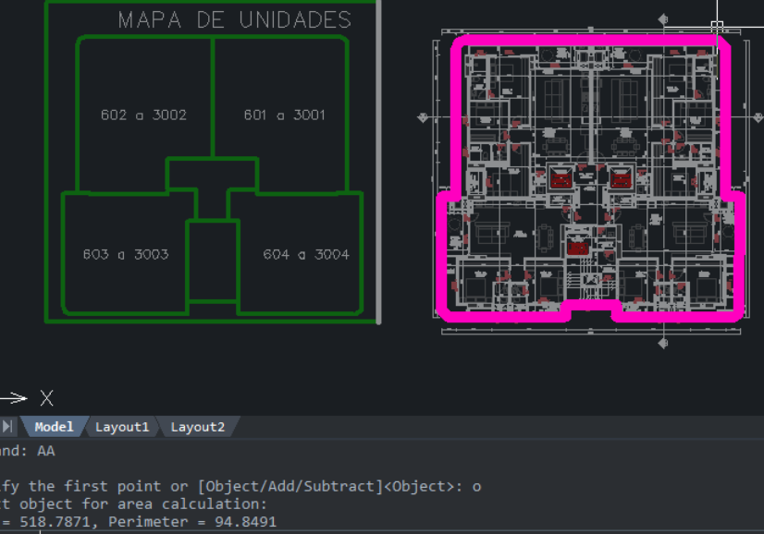
ORÇAMENTO PARAMÉTRICO GERENCIAMENTO EXECUTIVO

Cliente | BLUE HEAVEN
Obra | MONOLYT
Data | 2024-05-29
Revisão | R00

REVESTIMENTOS INTERNOS EM PISO

Descrição | Quantidade |  | Parâmetro |  | Referência | Valor total
Piso de concreto alisado | 2,584.45 | m² | 28.0000 | R$ / m² | Média | 79,601.06
Piso de concreto alisado ranhurado | 626.89 | m² | 30.0000 | R$ / m² | Média | 20,687.37
Contrapiso | 9,592.09 | m² | 0.6528 | m² / AC | Média | 685,834.44
Manta acústica + tela | 5,559.67 | m² | 0.3784 | m² / AC | Média | 152,890.93
Piso Elevador | 21.41 | m² | 562.9458 | m² / AC | Média | - | Considerar no preliminar
Porcelanato | - | m² | 130.0000 | R$ / m² | Média | -
Piso vinilico | 77.76 | m² | 250.0000 | R$ / m² | Média | 21,384.00
Piso madeira engenheirada | 2,122.95 | m² | 437.8000 | R$ / m² | Média | 1,022,370.26
Piso especial | 965.36 | m² | 210.0000 | R$ / m² | Média | 222,998.16 | Pedra rústica em cacos
Deck | 1,341.17 | m² | 300.0000 | R$ / m² | Média | 442,586.10
Piscina | 830.41 | m² | 210.0000 | R$ / m² | Média | 191,824.71 | Pedra rústica em cacos
Emborrachado | 35.17 | m² | 230.0000 | R$ / m² | Média | 8,898.01
Paver fulget | 171.49 | m² | 135.0000 | R$ / m² | Média | 25,466.27 | CALÇADA
Rodapés Invertidos | 1.00 | vb | 38.0000 | R$ / AC | Média | 614,184.96
Soleiras e peitoris | 1.00 | vb | 20.0000 | R$ / AC | Média | 323,255.24
 |  |  |  |  |  | 3,811,981.49

TOTAL REVESTIMENTOS |  |  |  |  |  | 939,013.79 | 63.91
TOTAL ACABAMENTOS |  |  |  |  |  | 2,872,967.70 | 195.53 | 4,311,125.50
TOTAL |  |  |  |  |  | 3,811,981.49 | 259.43

ÍNDICE RODAPÉ INVERTIDO - BRAVA (CN)
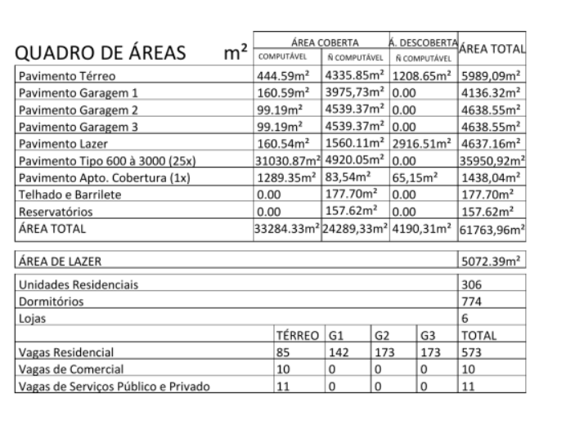

 |  |  | 2239.4371
 |  |  | 84629.344
 |  |  | 37.790453681 | 555,271.01

Simulador Solar
https://www.neosolar.com.br/simulador-solar-calculadora-fotovoltaica
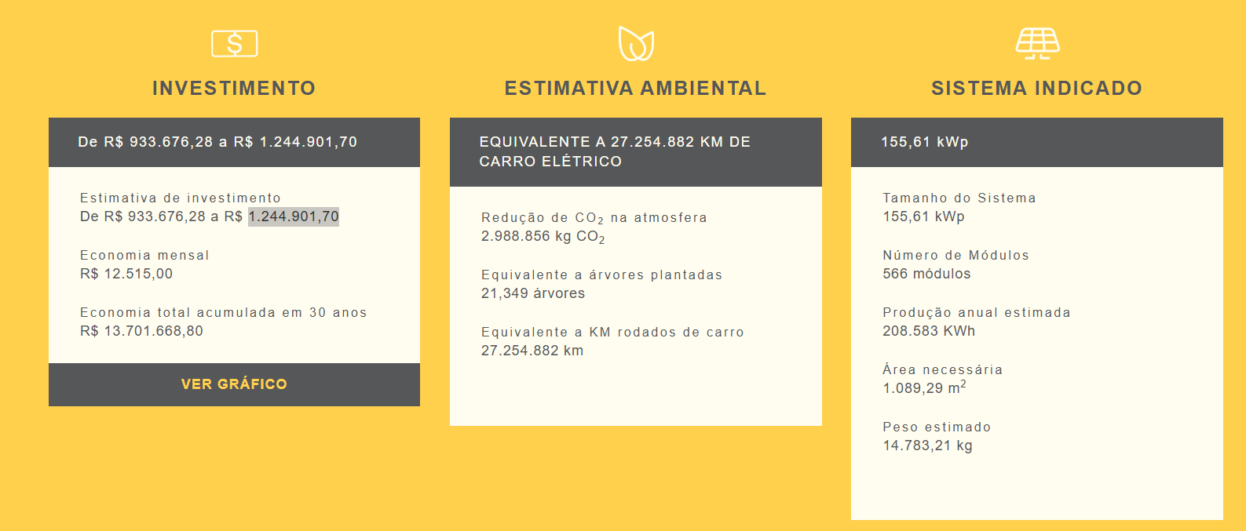

R$ 1,244,901.70

ESQUADRIAS_MADEIRA
Obra | MONOLYT
Empresa | BLUE HEAVEN
Revisão | R00
Data | 2024-06-04
LEVANTAMENTO QUANTITATIVO

Quantitativo extraído do modelo, devido a pendência da tabela de esquadrias
ESQUADRIAS DE MADEIRA

 | LEVANTAMENTO DE PROJETO |  |  |  |  |  |  |  |  | ESQUADRIAS DE MADEIRA
 | Pavimento | Marca esquadria | Largura (m) | Altura (m) | Quantidade | Repetição | VALOR R$ - MAT+MO | Total |  | Marca Esquadria | Total
 | - | PORTA GIRO 1 FOLHA 110X210cm | 1.10 | 2.10 | 5.00 | 1.00 | 2,068.70 | 10,343.50 |  | PORTA GIRO 1 FOLHA 110X210cm | 10,343.50
 | - | PORTA GIRO 1 FOLHA 60X210cm | 0.60 | 2.10 | 23.00 | 1.00 | 1,447.48 | 33,292.04 | Custo Gran Torino | PORTA GIRO 1 FOLHA 60X210cm | 33,292.04
 | - | PORTA GIRO 1 FOLHA 70X210cm | 0.70 | 2.10 | 45.00 | 1.00 | 1,363.72 | 61,367.36 |  | PORTA GIRO 1 FOLHA 70X210cm | 61,367.36
 | - | PORTA GIRO 1 FOLHA 80X210cm | 0.80 | 2.10 | 225.00 | 1.00 | 1,542.53 | 347,069.25 | Custo Gran Torino | PORTA GIRO 1 FOLHA 80X210cm | 347,069.25
 | - | PORTA GIRO 1 FOLHA 90X210cm | 0.90 | 2.10 | 30.00 | 1.00 | 1,716.21 | 51,486.30 | Custo Gran Torino | PORTA GIRO 1 FOLHA 90X210cm | 51,486.30
 |  | FECHADURA BIOMÉTRICA |  |  | 1.00 | 24.00 | 2,500.00 | 60,000.00 | Custo KZA | FECHADURA BIOMÉTRICA | 60,000.00
 |  |  |  |  |  |  |  | - |  | 0
 |  |  |  |  |  |  |  | 563,558.45
 |  |  |  |  |  |  |  | 619,914.29

PORTA_CORTA_FOGO
Obra | MONOLYT
Empresa | BLUE HEAVEN
Revisão | R00
Data | 2024-06-04
LEVANTAMENTO QUANTITATIVO

PORTA CORTA FOGO
Quantitativo extraído do modelo, devido a pendência da tabela de esquadrias
 | LEVANTAMENTO DE PROJETO |  |  |  |  |  |  |  |  | PORTAS CORTA - FOGO
 | Pavimento | Marca esquadria | Largura (m) | Altura (m) | Quantidade | Repetição | VALOR R$ - MAT+MO | Total |  | Marca Esquadria | Total
 | - | PORTA CORTA FOGO 90x210cm COM BARRA ANTIPÂNICO | 0.90 | 2.10 | 8.00 | 1.00 | 1,750.00 | 14,000.00 | Custo Spotco | PORTA CORTA FOGO 90x210cm COM BARRA ANTIPÂNICO | 14,000.00
 |  |  |  |  |  |  |  | - |  | 0
 |  |  |  |  |  |  |  | -
 |  |  |  |  |  |  |  | 14,000.00
 |  |  |  |  |  |  |  | 15,400.00

ESQUADRIAS_DE_ALUMÍNIO
Obra | MONOLYT
Empresa | BLUE HEAVEN
Revisão | R00
Data | 2024-06-04
LEVANTAMENTO QUANTITATIVO

Quantitativo extraído do modelo, devido a pendência da tabela de esquadrias
ESQUADRIAS DE ALUMÍNIO

 | LEVANTAMENTO DE PROJETO |  |  |  |  |  |  | PORTAS CORTA - FOGO
 | Pavimento | Marca esquadria | Área (m2) | Repetição | VALOR R$ - MAT+MO | Total |  | Marca Esquadria | Total (m2)
 | - | GOLD SLIM | 3,088.00 | 1.00 | 1,650.00 | 5,095,200.00 | Custo KZA | GOLD SLIM | 5,095,200.00
 | - | PELE DE VIDRO 8mm | 191.19 | 1.00 | 1,600.00 | 305,904.00 | Custo Spotco | PELE DE VIDRO 8mm | 305,904.00
 | - | VIDRO PISCINA 0,3cm | 516.49 | 1.00 | 2,300.00 | 1,187,927.00 | Custo Barra 4 | VIDRO PISCINA 0,3cm | 1,187,927.00
 |  | CLARABOIA | 12.09 | 1.00 | 2,100.00 | 25,389.00 |  | CLARABOIA | 25,389.00
 |  |  |  |  |  | - |  | 0

 |  |  |  |  |  |  |  |  | 1,737.08
 |  |  |  |  |  |  |  |  | 7,275,862.00

ORÇAMENTO_EXECUTIVO_REV03
REV03 |  |  |  |  |  |  | REV01
ETAPA | VALOR ORÇADO | % | VALOR / m² | VALOR ORÇADO | % | VALOR / m² | VALOR ORÇADO | % | VALOR / m²
GERENCIAMENTO TÉCNICO E ADMINISTRATIVO | 14,538,860.02 | 16.53% | 989.48 | 13,510,709.07 | 15.54% | 919.51 | 8,526,873.67 | 11.40% | 683.81 | 4,983,835.40 | 235.70 |  | ÁREA CONSTRUÍDA | 14,693.42 | m²
MOVIMENTAÇÃO DE TERRA | 2,545,063.39 | 2.89% | 173.21 | 2,545,063.39 | 2.93% | 173.21 | 2,450,076.18 | 3.28% | 196.48 | 94,987.21 | -23.27
INFRAESTRUTURA | 5,742,340.02 | 6.53% | 390.81 | 5,742,340.02 | 6.61% | 390.81 | 5,278,318.10 | 7.06% | 423.29 | 464,021.92 | -32.48
CONTENÇÕES | 1,644,604.58 | 1.87% | 111.93 | 1,644,604.58 | 1.89% | 111.93 | 1,644,604.58 | 2.20% | 131.89 | - | -19.96
SUPRAESTRUTURA | 16,955,389.96 | 19.27% | 1,153.94 | 16,955,389.96 | 19.51% | 1,153.94 | 13,332,388.97 | 17.83% | 1,069.18 | 3,623,000.99 | 84.76
ALVENARIA | 3,148,673.38 | 3.58% | 214.29 | 3,148,673.38 | 3.62% | 214.29 | 3,148,673.38 | 4.21% | 252.51 | - | -38.21
INSTALAÇÕES ELÉTRICAS, HIDRÁULICAS, GLP E PREVENTIVAS | 6,206,500.61 | 7.05% | 422.40 | 6,206,500.61 | 7.14% | 422.40 | 5,267,209.73 | 7.04% | 422.40 | 939,290.88 | 0.00
EQUIPAMENTOS E SISTEMAS ESPECIAIS | 7,227,828.54 | 8.22% | 491.91 | 7,227,828.54 | 8.32% | 491.91 | 6,870,035.21 | 9.19% | 550.94 | 357,793.33 | -59.03
IMPERMEABILIZAÇÃO | 1,260,169.06 | 1.43% | 85.76 | 1,260,169.06 | 1.45% | 85.76 | 1,100,757.34 | 1.47% | 88.27 | 159,411.71 | -2.51
REVESTIMENTOS INTERNOS EM PISO E PAREDE | 1,754,484.61 | 1.99% | 119.41 | 1,754,484.61 | 2.02% | 119.41 | 1,637,724.56 | 2.19% | 131.34 | 116,760.04 | -11.93
REVESTIMENTOS E ACABAMENTOS INTERNOS EM TETO | 1,764,973.61 | 2.01% | 120.12 | 1,764,973.61 | 2.03% | 120.12 | 1,292,981.43 | 1.73% | 103.69 | 471,992.18 | 16.43
ACABAMENTOS EM PISO E PAREDE | 4,311,125.50 | 4.90% | 293.41 | 4,311,125.50 | 4.96% | 293.41 | 4,169,253.44 | 5.58% | 334.35 | 141,872.06 | -40.95
PINTURA INTERNA | 2,297,072.53 | 2.61% | 156.33 | 2,297,072.53 | 2.64% | 156.33 | 2,000,841.43 | 2.68% | 160.46 | 296,231.10 | -4.12 | Mais revestimentos parede banheiro
ESQUADRIAS, VIDROS E FERRAGENS | 9,402,166.39 | 10.69% | 639.89 | 9,402,166.39 | 10.82% | 639.89 | 9,377,705.69 | 12.54% | 752.04 | 24,460.70 | -112.15
REVESTIMENTOS E ACABAMENTOS DE FACHADA | 3,087,626.21 | 3.51% | 210.14 | 3,087,626.21 | 3.55% | 210.14 | 3,087,626.21 | 4.13% | 247.61 | - | -37.47
SERVIÇOS COMPLEMENTARES | 3,531,038.31 | 4.01% | 240.31 | 3,531,038.31 | 4.06% | 240.31 | 3,416,073.02 | 4.57% | 273.95 | 114,965.29 | -33.64
IMPREVISTOS E CONTINGENCIAS | 2,562,537.50 | 2.91% | 174.40 | 2,531,692.97 | 2.91% | 172.30 | 2,178,034.29 | 2.91% | 174.67 | 353,658.68 | -2.36
TOTAL | 87,980,454.20 | 100% | 5,987.75 | 86,921,458.72 | 100% | 5,915.67 | 74,779,177.22 | 100% | 5,996.86
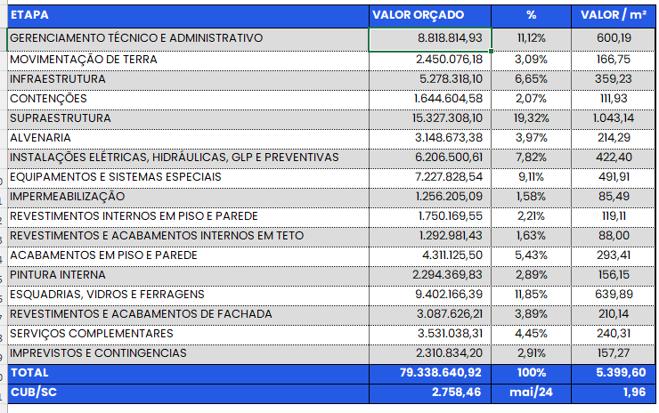
CUB/SC | 2,758.46 | May-24 | 2.17 | 2,758.46 | May-24 | 2.14 | 2,758.46 | May-24 | 2.17

 |  |  |  |  |  |  |  |  | 12,142,281.50

